指令センター システム図
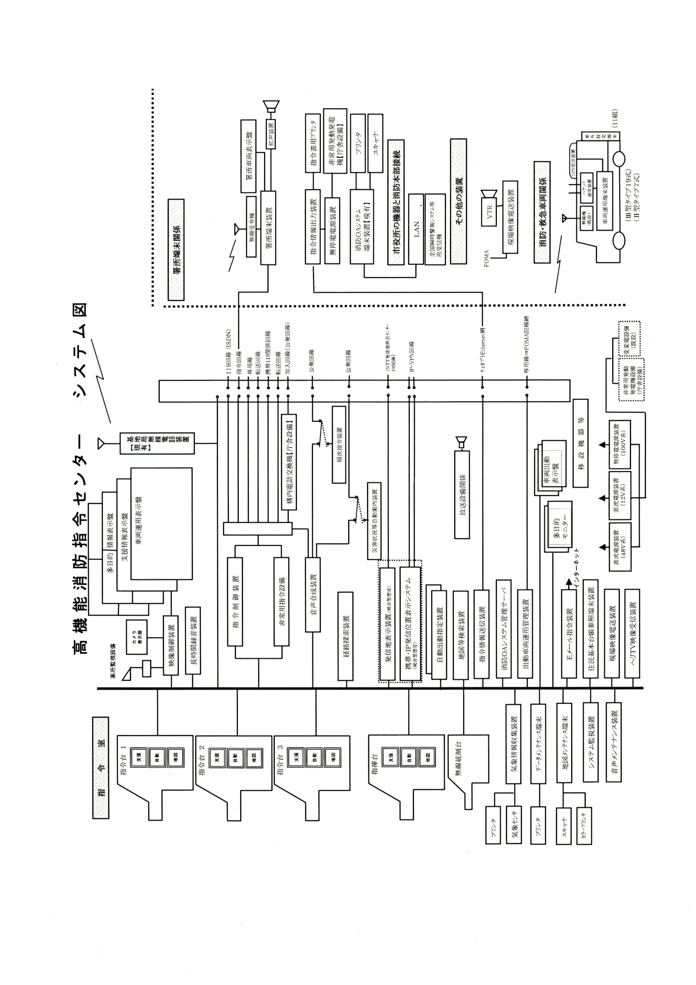
高機能消防指令センター システム図

位置情報通知ｼｽﾃﾑ
位置情報通知システム（統合型）系統図
